様式-4
...
 |  |  |  |  |  |  |  | 令和○年○月○日
...
 |  |  |  |  | 宇土市○○町○○番地 株式会社 ○○建設
...
 |  |  |  |  | 代表取締役 ○○ ○○ |  |  |  |  |  |  |  | 印

 | 月 | 10 |  |  | 月 | 11 |  |  | 月 | 12 |  |  | 月

21 |  | 1 | 11 | 21 |  | 1 | 11 | 21 |  | 1 | 11 | 21
工程欄の上段には黒実線で表示してください。
...

様式-4(2)
...
区画線工

仮設工

片付け
...
記載要領 | １. 工種は工事数量総括表の工種を記載する。（工種以外でも必要なものは、記載する。）
 | ２. 当初契約の工程は上段に黒実線をもって表示する。また、変更契約の工程は下段に実施済分を赤実線、計画を 赤点線をもって表示する。

【記載上の留意事項】
・追加の工種は、赤書きしてください。
・当初契約の工程は上段に黒実線で表示し、変更契約の工程は下段に実施済分を赤実線（変更契約日以前は実
施工程）、計画を赤点線で表示してください。

様式-10(2)
...
 |  |  |  |  | 年 月 日

 |  |  |  |  | 歳

（注)１.※印欄には次の記号を入れる。 |  |  |  |  |  |  |  |  |  | （注）３．経験年数は現在担当している仕事の経験年数を記入する。
 |  |  |  |  |  |  |  |  |  | （注）４．各社別に作成するのが原則だが、リース機械等の運転者は一緒でもよい。
作
女
未
現
 | …現場代理人 | …作業主任者（（注）2.) |  |  |  | …女性作業員 |  | …18歳未満の作業員 |  | （注）５．資格・免許等の写しを添付すること。

主
職
安
能
再
 |  |  |  |  |  |  |  |  |  | （注）６．健康保険欄には、左欄に健康保険の名称（健康保険組合、協会けんぽ、建 設国保、国民健康保険）を記載。上記の保険に加入しておらず、後期高齢者である 等により、国民健康保険の適用除外である場合には、左欄に「適用除外」と記載。
 | …主任技術者 | …職 長 |  | …安全衛生責任者 |  |  | …能力向上教育 |  | …危険有害業務・再発防止教育
就
習
１特
 | …外国人技能実習生 |  | …外国人建設就労者 |  |  |  | …１号特定技能外国人 |  |  | （注）７．年金保険欄には、左欄に年金保険の名称（厚生年金、国民年金）を記載。 各年金の受給者である場合は、左欄に「受給者」と記載。

（注）２.作業主任者は作業を直接指揮する義務を負うので、同時に施工されている他の現場や、同一現場においても 他の作業個所との作業主任者を兼務することは、法的に認められていないので、複数の選任としなければならない。 |  |  |  |  |  |  |  |  |  | （注）８．雇用保険欄には右欄に被保険者番号の下４けたを記載。（日雇労働被保険 者の場合には左欄に「日雇保険」と記載）事業主である等により雇用保険の適用除 外である場合には左欄に「適用除外」と記載。

 |  |  |  |  |  |  |  |  |  | （注）９．建設業退職金共済制度及び中小企業退職金共済制度への加入の有無につい ては、それぞれの欄に「有」又は「無」と記載。

 |  |  |  |  |  |  |  |  |  | （注）１０．安全衛生に関する教育の内容（例：雇入時教育、職長教育、建設用リフ トの運転の業務に係る特別教育）については「雇入・職長特別教育」欄に記載。

 |  |  |  |  |  |  |  |  |  | （注）１１．建設工事に係る知識及び技術又は技能に関する資格（例：登録○○基幹 技能者、○級○○施工管理技士）を有する場合は、「免許」欄に記載。
...

参考様式
...
 |  |  |  | 担当工事内容
...
一号特定技能外国人の従事の状況(有無) | 有 無 | 外国人建設就労者の従事の状況(有無) | 有 無 |  | 外国人技能実習生の従事の状況(有無) | 有 無
...
※再下請通知書の添付書類（建設業法施行規則第１４条の４第３項）
・再下請通知人が再下請人と締結した当初契約及び変更契約の契約書面の写し（公共工事以外の建設工事について締結されるものに係るものは請負代金の額に係る部分を除く）
...

様式-13
 |  |  |  | 様式－１３
 |  |  |  | 工 事 打 合 せ 簿（記載例）
 |  |  |  | 発議者 |  |  | 発注者
 | 提出 |  |  | 発議事項 |  |  | 指示
工事打合せ簿(協議)の決裁の流れ
協議（受注者）→ 回答・決裁（発注者）→ 受理(受注者)
 |  |  | ） |  |  |  | その他
 |  |  |  | 工事名 |  |  | ○○○○○○○○○工事
 |  |  |  | 工事場所 |  |  | 宇土市○○町地内
 |  |  |  |  | （内容） |  | 施工計画書について

 |  |  |  |  | 別添のとおり、施工計画書を作成しましたので提出します。

 |  |  |  |  | 添付図
受理 |  | します。 |  |  | 発注者 | 上記について
 |  |  |  | 処理
...
○○ ○○ |  |  | 印 | ・
受理 |  | します。 |  |  | 受注者 | 上記について
 |  |  |  | 回答
...
○○ ○○ |  |  | 印

 |  |  |  |  | 主管課長 |  | 総括 | 課長補佐 | 総 括 監督員 | 主 任 監督員 | 現 場 代理人 | 主 任 （監 理） 技術者 | 主管課長 | 総括 | 課長補佐 | 総 括 監督員 | 主 任 監督員

 |  |  |  |  | ※決裁欄が不足する場合は、適宜追加してください。 |  |  |  |  |  |  |  | ※決裁欄が不足する場合は、適宜追加してください。
【記載上の留意事項】
発議者が受注者（提出）の場合
・内容の欄には提出書類のタイトルと、その具体的内容を記載してください。
・提出後の流れとしては、処理・回答欄に監督員の署名・押印後、発注者の決裁処理となります。
【記載上の留意事項】
発議者が受注者（協議）の場合
・内容の欄には協議内容のタイトルと、その具体的内容を記載してください。
・提出後の流れとしては、処理・回答欄に監督員の署名・押印後、発注者の決裁処理を行い，
その後、受注者の署名・押印を行ってください。

様式-13 (2)
 |  |  |  | 様式－１３(２)
 |  |  |  | 工 事 打 合 せ 簿（建築工事関連）記載例
 |  |  |  | 発議者 |  |  | 発注者
 |  |  |  | 発議事項 |  |  | 指示
 |  |  | ） |  |  |  | その他
 |  |  |  | 工事名 |  |  | ○○○○○○○○○工事
工事打合せ簿(協議)の決裁の流れ
協議（受注者）→ 回答・決裁（発注者）→ 受理(受注者)
 |  |  |  | 工事場所 |  |  | 宇土市○○町地内
 |  |  |  |  | （内容） |  | 施工図について

 |  |  |  |  | 別添のとおり、施工図を作成しましたので協議願います。

 |  |  |  |  | 添付図
 | します。 |  |  | 処理 | 発注者 | 上記について

 |  |  |  |  | ・
 |  |  |  |  | 工事監理者

○○ ○○ |  |  | 印 | ・
 | します。 |  |  | 回答 | 受注者 | 上記について
...
○○ ○○ |  |  | 印
 |  |  |  |  | ※処理・回答欄の【発注者・工事監理者】には、いずれかに○印をつける。

 |  | 主 任 （監 理） 技術者 |  |  | 主管課長 |  | 総括 | 課長補佐 | 総 括 監督員 | 主 任 監督員 | 現 場 代理人 | 主 任 （監 理） 技術者 | 主管課長 | 総括 | 課長補佐 | 総 括 監督員 | 主 任 監督員

 |  |  |  |  | ※決裁欄が不足する場合は、適宜追加してください。 |  |  |  |  |  |  |  | ※決裁欄が不足する場合は、適宜追加してください。
【記載上の留意事項】
発議者が受注者（協議）の場合
・内容の欄に発議内容のタイトルとその具体的内容を記載してください。
・提出後の流れとしては、処理・回答欄に工事監理者の署名・押印後、発注者の決裁処理を行い、
その後、受注者の回答及び署名・押印を行ってください。
【記載上の留意事項】
発議者が工事監理者（協議）で、処理・回答者が発注者の場合
・内容の欄に発議内容のタイトルとその具体的内容を記載してください。
・提出後の流れとしては、処理・回答欄に発注者の署名・押印後、発注者の決裁処理を行ってください。

様式-13 (2-2)0415
 |  |  | 様式－１３(２－２)
 |  |  | 工 事 打 合 せ 簿（建築工事関連）記載例
 |  |  | 発議者 |  |  | 発注者
 |  |  | 発議事項 |  |  | 指示
 |  | ） |  |  |  | その他
 |  |  | 工事名 |  |  | ○○○○○○○○○工事
工事打合せ簿(協議)の決裁の流れ
協議（受注者）→ 回答・決裁（発注者）→ 受理(受注者)
 |  |  | 工事場所 |  |  | 宇土市○○町地内
 |  |  |  | （内容） |  | 施工計画書について

 |  |  |  | 別添のとおり、施工計画書を作成しましたので提出します。

 |  |  |  | 添付図
 | します。 |  | 処理 | 工事監理者 | 上記について
...
○○ ○○ |  | 印
 | します。 |  | ・ | 発注者 | 上記について
...
○○ ○○ |  | 印
 | します。 |  | 回答 | 受注者 | 上記について
...
 |  |  |  | 主管課長 |  | 総括 | 課長補佐 | 総 括 監督員 | 主 任 監督員 | 現 場 代理人 | 主 任 （監 理） 技術者 | 主管課長 | 総括 | 課長補佐 | 総 括 監督員 | 主 任 監督員

 |  |  |  | ※決裁欄が不足する場合は、適宜追加してください。 |  |  |  |  |  |  |  | ※決裁欄が不足する場合は、適宜追加してください。
【記載上の留意事項】
発議者が受注者（協議）の場合
・内容の欄に発議内容のタイトルとその具体的内容を記載してください。
・提出後の流れとしては、処理・回答欄に工事監理者の署名・押印後，発注者の決裁処理を行い、
その後、受注者の回答及び署名・押印を行ってください。
【記載上の留意事項】
発議者が工事監理者（協議）で、処理・回答者が発注者の場合
・内容の欄に発議内容のタイトルとその具体的内容を記載してください。
・提出後の流れとしては、処理・回答欄に発注者の署名・押印後、発注者の決裁処理を行ってください。

様式-14
...
備考 | 材料名 | 品質規格 | 単位 | 搬入数量 |  | 確 認 欄
 |  |  |  |  |  | 確認年月日 |  | 確認方法
 | L型擁壁 | 1200×1500 | 本 | 10 |  | R○.○.○ |  | A
 |  | 1400×1500 | 本 | 5 |  | R○.○.○ |  | A
 | 落蓋側溝 | 300×300 | 本 | 5 |  | R○.○.○ |  | B
 |  | 300×400 | 本 | 2 |  | R○.○.○ |  | C

【記載要領】
・提出時に「材料名」～「搬入数量」までを記載し、現場代理人・主任（監理）
技術者の欄に押印してください。
・確認欄は、発注者の記載欄となりますので空欄にしてください。また，材料
確認後は、確認状況の写真を提出してください。

 | ※【確認方法】A：臨場確認 B：品質証明書の確認 C：写真等による確認 D：その他

 | 主管課長 | 総括 | 課長補佐 |  | 総 括 監督員 |  | 主 任 監督員
...

様式-16
...
 |  | 工 種 |  | ブロック積工 床掘
 |  | 場 所 |  | Ｎｏ.○、Ｎｏ．○＋○○
 |  | 資 料 |  | ○○○○
時 |  | 希 望 日 時 |  | 令和○年○月○日

 | 確 認 ・立 会 者 |  | ○○ ○○
 | 実 施 日 時 |  | 令和○年○月○日 |  | 13 | 時
 | 記 事 |  | 確認の結果、設計どおりであり問題なし等を記載する。

【記載要領】
・確認日の前までに提出し、確認事項については段階確認書で記載した項目及び材
料検査等を記載してください。また、それ以外の項目については、立会事項で提
出してください。
・後日、確認・立会状況写真を提出してください。

様式-19
...
主 任 （監理） 技術者 | 主管課長 | 総括 | 課長補佐 | 総 括 監督員 | 主 任 監督員 | 現 場 代理人 | 主 任 （監理） 技術者

【記載要領】
・初回報告時に各月の予定工程率を記載してください。
・実施工程率は当該報告月までの出来高累計を基に記載してください。
・変更契約があった場合、または工程の見直しを行った場合は、変更後の予定工程率を（ ）書きとしてください。
・各月報告時には、実施工程表（実施済分）と施工状況写真を添付してください。

様式-24
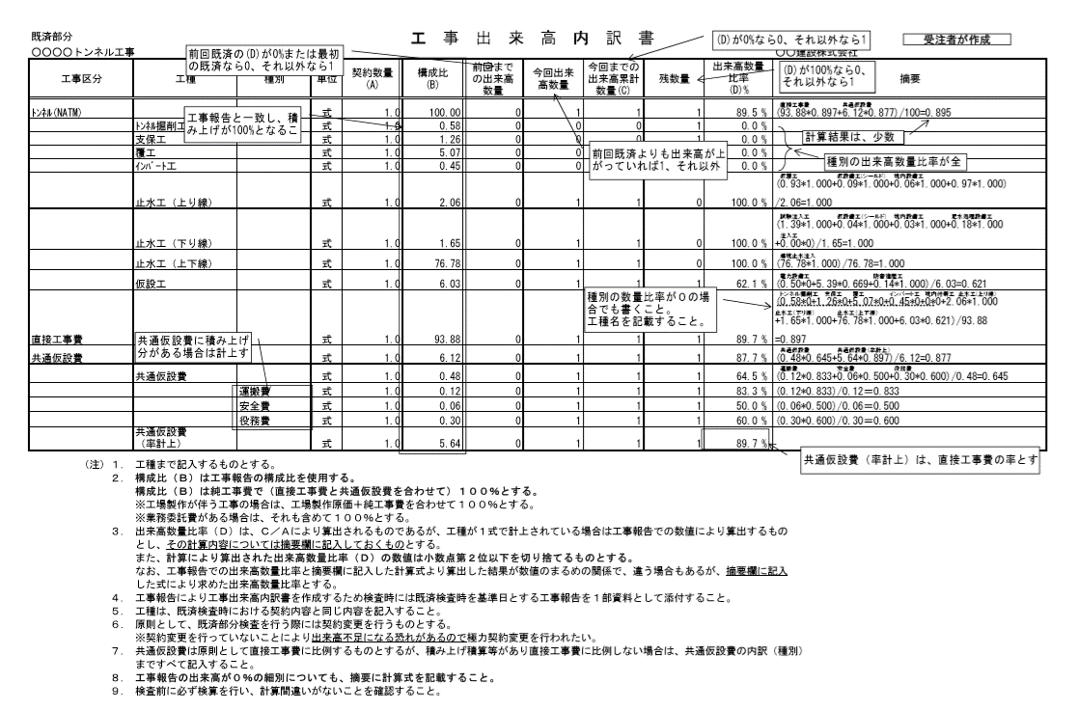
出来高内訳書（記載例）
...
形
今回出来形数量
今回までの出来形累計数量(C)
出来形数量比率(D)％
 |  |  |  | 受注者名
今回出来形数量 | 今回までの出来形累計数量（Ｃ） | 残数量 | 出来形比率（Ｄ）％ | 摘要

する
...

様式-27
...
 |  |  | ○○○○○○○○○工事

 |  |  | ○○年○○月○○日

 |  |  | 自 | 令和○年○月〇日
 |  |  | 至 | 令和○年○月〇日
 |  |  | 自 | 令和○年○月〇日
 |  |  | 至 | 令和○年○月〇日
...
【記載要領】
・天候不良、関連工事との調整協力その他、工期延長の理由を簡潔に記載し、必要に応じて気象資料等を添付してください。
...
１ | 必要により下記書類を添付すること。
 | a | 工程表（契約当初工程と現在迄の実際の工程及び延長工程の３工程を対照させ、詳細に記載）

 | b | 天候表、気温表、湿度表、雨量表、積雪表、風速表等工期中と過去の平均とを対照し最寄気象台等の証明等をうけること。
...

様式-35
...
専任
非専任
...

